Bijlage 6b Perceel 2
Bijlage 6b Inschrijving Prijs perceel 2

Nr. | Omschrijving | Afbeelding | Categorie | Merk | Maatvoering | Specificaties | Detail omschrijving | Aantal | Prijs | Totaalprijs
1 | Overhemd heren 934M | 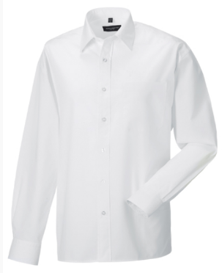 | Bedrijfskleding | Russel Collection | Maat: S t/m 4XL | 65% polyester, 35% katoen, 110 grams | Shirt heren in uitvoering met lange en korte mouw. | 20 | € - | € -
 |  |  |  |  |  |  | Easy Care. Klassieke kraag. Borstzak links. Verstelbare manchetten met 2
 |  |  |  |  |  |  | knopen, rond afgewerkte hoeken en 1 knoop op de mouwsplit. Rechte zoom
 |  |  |  |  |  |  | Kleur: wit

2 | Overhemd dames 934F | 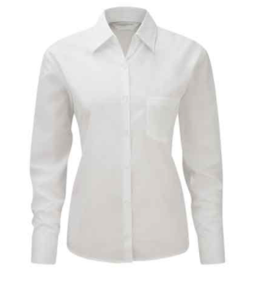 | Bedrijfskleding | Russel Collection | Maat: XS t/m 4XL | 65% polyester, 35% katoen, 110 grams | Shirt dames in uitvoering met lange en korte mouw. | 15 | € - | € -
 |  |  |  |  |  |  | Easy Care. Klassieke kraag. Borstzak links. Verstelbare manchetten met 2
 |  |  |  |  |  |  | knopen, rond afgewerkte hoeken en 1 knoop op de mouwsplit. Rechte zoom
 |  |  |  |  |  |  | Kleur: wit

3 | Colbert heren K6132 | 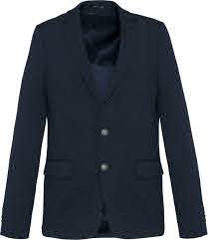 | Bedrijfskleding | Kariban | Maat: 46 t/m 66 | 80% polyester, 18% katoen, 2% elastaan, 250 grams | Colbert heren. | 2 | € - | € -
 |  |  |  |  |  |  | Interlock. Voering lichaam van polykatoen en mouwen van taffetas polyester. Jas
 |  |  |  |  |  |  | met 2 knopen. Aan de voorkant 2 omzoomde zakken met klep en een borstzak.
 |  |  |  |  |  |  | 2 binnenzakken met knoop en een gsm-zak. Contrasterende bies aan de
 |  |  |  |  |  |  | binnenkant vooraan. Mouwuiteinde met 4 knopen, waarvan 1 met constrasterend
 |  |  |  |  |  |  | knoopsgat. 2 ruimtesplitten op de achterkant. 1 blinde drukkersrits binnenin aan
 |  |  |  |  |  |  | de voorkant links.
 |  |  |  |  |  |  | Kleur colbert: Night navy heather
 |  |  |  |  |  |  | Kleur voering: Light grey heather

4 | Colbert dames K6133 | 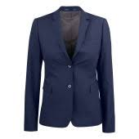 | Bedrijfskleding | Kariban | Maat: 32 t/m 46 | 80% polyester, 18% katoen, 2% elastaan, 250 grams | Colbert dames. | 2 | € - | € -
 |  |  |  |  |  |  | Interlock. Voering lichaam van polykatoen en mouwen van taffetas polyester. Jas
 |  |  |  |  |  |  | met 2 knopen. Aan de voorkant 2 omzoomde zakken met klep en een borstzak.
 |  |  |  |  |  |  | 2 binnenzakken met knoop en een gsm-zak. Contrasterende bies aan de
 |  |  |  |  |  |  | binnenkant vooraan. Mouwuiteinde met 4 knopen, waarvan 1 met constrasterend
 |  |  |  |  |  |  | knoopsgat. 2 ruimtesplitten op de achterkant. 1 blinde drukkersrits binnenin aan
 |  |  |  |  |  |  | de voorkant links.
 |  |  |  |  |  |  | Kleur colbert: Night navy heather
 |  |  |  |  |  |  | Kleur voering: Light grey heather

5 | Vest dames 6052 | 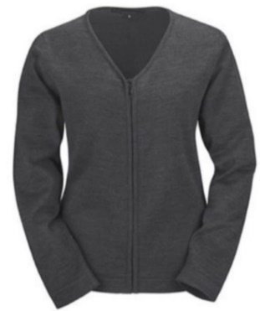 | Bedrijfskleding | Greiff | Maat: XS t/m XXL | 50% wol, 50% acryl | Vest dames. | 2 | € - | € -
 |  |  |  |  |  |  | Greiff vest 6052 is een modieus vest met ritssluiting en maakt deel uit van de
 |  |  |  |  |  |  | Knitwear collectie.
 |  |  |  |  |  |  | Het vest heeft een groot maatbereik. De eigenschappen van het doek geven
 |  |  |  |  |  |  | het vest een comfortabel gevoel, bewegingsvrijheid en bovenal een
 |  |  |  |  |  |  | professionele uitstraling.

6 | Vest heren 6042 | 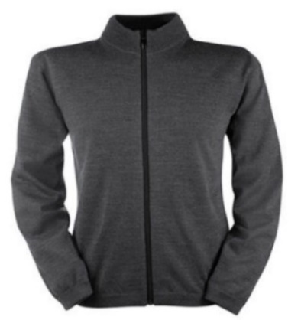 | Bedrijfskleding | Greiff | Maat: S t/m 3XL | 50% wol, 50% acryl | Vest heren. | 2 | € - | € -
 |  |  |  |  |  |  | Greiff vest 6042 is een modieus vest met ritssluiting en maakt deel uit van de
 |  |  |  |  |  |  | Knitwear collectie.
 |  |  |  |  |  |  | Het vest heeft een groot maatbereik. De eigenschappen van het doek geven
 |  |  |  |  |  |  | het vest een comfortabel gevoel, bewegingsvrijheid en bovenal een
 |  |  |  |  |  |  | professionele uitstraling.

7 | Colbert Casper 4478 |  | Bedrijfskleding | Staff Only | Maat: 44 t/m 62 | 43% scheerwol, 55% polyester, 2% lycra, 310 grams | Colbert bestemd voor voorloperskleding begrafenissen | 2 | € - | € -
 |  |  |  |  |  |  | Kleur: navy

8 | Pantalon Arend 4478 |  | Bedrijfskleding | Staff Only | Maat: 42 t/m 62 | 43% scheerwol, 55% polyester, 2% lycra, 310 grams | Pantalon bestemd voor voorloperskleding begrafenissen | 2 | € - | € -
 |  |  |  |  |  |  | Kleur: navy

9 | Clipdas |  | Bedrijfskleding |  | Maat: One size | 100% polyester | Clipdas bestemd voor voorloperskleding begrafenissen | 2 | € - | € -
 |  |  |  |  |  |  | Kleur: navy

10 | Poloshirt Businesspost | 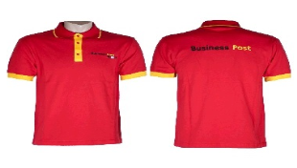 | Bedrijfskleding | Pebetex | Maat: XXS t/m 7XL | 100% katoen, 180 grams | Polo piqué, voorzien van een kraag met 3 knopen aan de voorzijde. Rode polo | 150 | € - | € -
 |  |  |  |  |  |  | Voorzien van borduurlogo Business Post in drie kleuren borstlogo 14 cm breed
 |  |  |  |  |  |  | en ruglogo 25 cm breed.
 |  |  |  |  |  |  | Kleur: rood-geel

11 | Polosweater Businesspost | 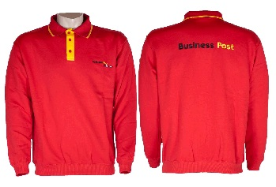 | Bedrijfskleding | Pebetex | Maat: XS t/m 5XL | 50% katoen, 50% polyester, 280 grams | Polosweater, voorzien van een polokraag. Sluiting door middel van 3 knopen | 75 | € - | € -
 |  |  |  |  |  |  | aan de voorzijde. Voorzien van een elastische band. Rode sweater met gele
 |  |  |  |  |  |  | tipping in kraag en mouwen. Beleg en tegenbeleg in geel.
 |  |  |  |  |  |  | Voorzien van borduurlogo Business Post in drie kleuren borstlogo 14 cm breed
 |  |  |  |  |  |  | en ruglogo 25 cm breed.
 |  |  |  |  |  |  | Kleur: rood-geel

12 | Fleecevest Businesspost | 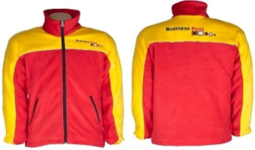 | Bedrijfskleding | Pebetex | Maat: XXS t/m 7XL | 100% polyester , fleece anti-pilling, 320 grams | Fleecevest, voorzien van een lange rits en twee afsluitbare steekzakken. | 30 | € - | € -
 |  |  |  |  |  |  | Verder voorzien van een satijnvoering als windstopper en een afsluitbare
 |  |  |  |  |  |  | binnenzak. Aan de onderzijde zijn verstelbare koordstoppers aangebracht.
 |  |  |  |  |  |  | Voorzien van borduurlogo Business Post in drie kleuren borstlogo 14 cm breed
 |  |  |  |  |  |  | en ruglogo 25 cm breed.
 |  |  |  |  |  |  | Reflecterende piping voor- en achterzijde.
 |  |  |  |  |  |  | Kleur: rood met geel bovenstuk en gele mouwen en rode kraag.

13 | Parka Businesspost | 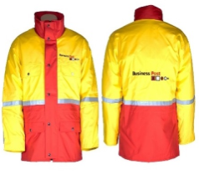 | Bedrijfskleding | Pebetex | Maat: XXS t/m 5XL | 100% polyester, met PU-laminaat, 210 grams | Waterdichte, ademende parka met voorrits onder een dubbele overslag met | 25 | € - | € -
 |  |  |  |  |  |  | drukknopen. Twee borstzakken onder overslag, twee onderzakken met klep en
 |  |  |  |  |  |  | drukknoop, napoleonzak tussen rits en overslag en binnenzak met klittenband.
 |  |  |  |  |  |  | Eén baan striping 2,5 cm over borst, rug en mouwen. Capuchon in de kraag en
 |  |  |  |  |  |  | uitritsbare watinnevoering met binnenzak met klittenband.
 |  |  |  |  |  |  | Voorzien van borduurlogo Business Post in drie kleuren borstlogo 14 cm breed
 |  |  |  |  |  |  | en ruglogo 25 cm breed.
 |  |  |  |  |  |  | Kleur: rood met geel bovenstuk en gele mouwen en rode kraag.

14 | Pilotjack Businesspost | 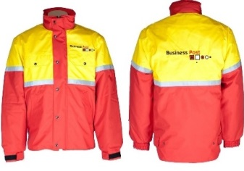 | Bedrijfskleding | Pebetex | Maat: XXS t/m 5XL | 100% polyester, met PU-laminaat, 210 grams | Waterdichte, ademende pilotjack met voorrits onder een dubbele overslag met | 20 | € - | € -
 |  |  |  |  |  |  | drukknopen. Twee borstzakken onder overslag, twee onderzakken met klep en
 |  |  |  |  |  |  | drukknoop, napoleonzak tussen rits en overslag en binnenzak met klittenband.
 |  |  |  |  |  |  | Eén baan striping 2,5 cm over borst, rug en mouwen. Capuchon in de kraag en
 |  |  |  |  |  |  | uitritsbare watinnevoering met binnenzak met klittenband.
 |  |  |  |  |  |  | Voorzien van borduurlogo Business Post in drie kleuren borstlogo 14 cm breed
 |  |  |  |  |  |  | en ruglogo 25 cm breed.
 |  |  |  |  |  |  | Kleur: rood met geel bovenstuk en gele mouwen en rode kraag.

 | Transferlogo Businesspost |  | Logo |  |  |  | Kleurcodes:
 |  |  |  |  |  |  | RAL Geel: 1023
 |  |  |  |  |  |  | RAL Zwart: 9005
 |  |  |  |  |  |  | RAL Rood: 3020
 |  |  |  |  |  |  | Avery Wit 900
 |  |  |  |  |  |  | Avery Zwart 901
 |  |  |  |  |  |  | Avery Rood 925

 | Ergon borduurlogo 74cm2 groen | 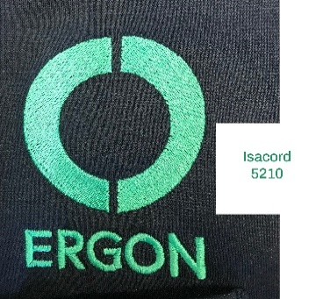 | Logo |  |  |  | Kleur draad Isacord 5210

 | TOTAAL |  |  |  |  |  |  |  | € -
 |  |  |  |  |  |  |  |  |  | € -

